테스트 케이스별 결과 화면
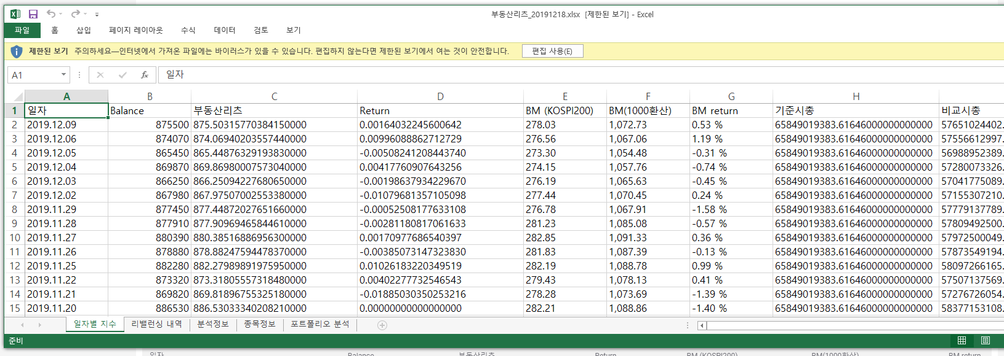
ETP 플랫폼 구축 |  |  |  | 단위테스트 결과서
단위테스트 ID | UT-SIMUL-RESULT-01 | 단위테스트명 | 시뮬레이션 결과_일자별지수
업무구분 | SIMUL | 작성자 | 최병국

1. 메인 차트 정보가 제대로 노출되는지 확인한다.
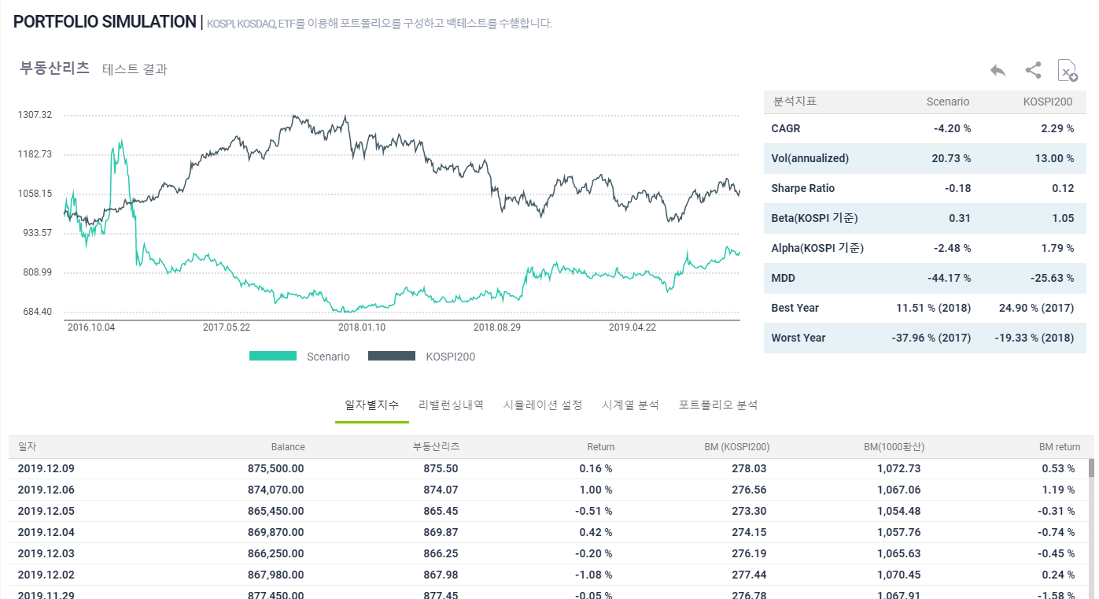

2. 메인 분석 지표가 제대로 노출되는지 확인한다.

3. 일자별 지수가 제대로 노출되는지 확인한다.

4. 이전 버튼이 제대로 동작되는지 확인한다.
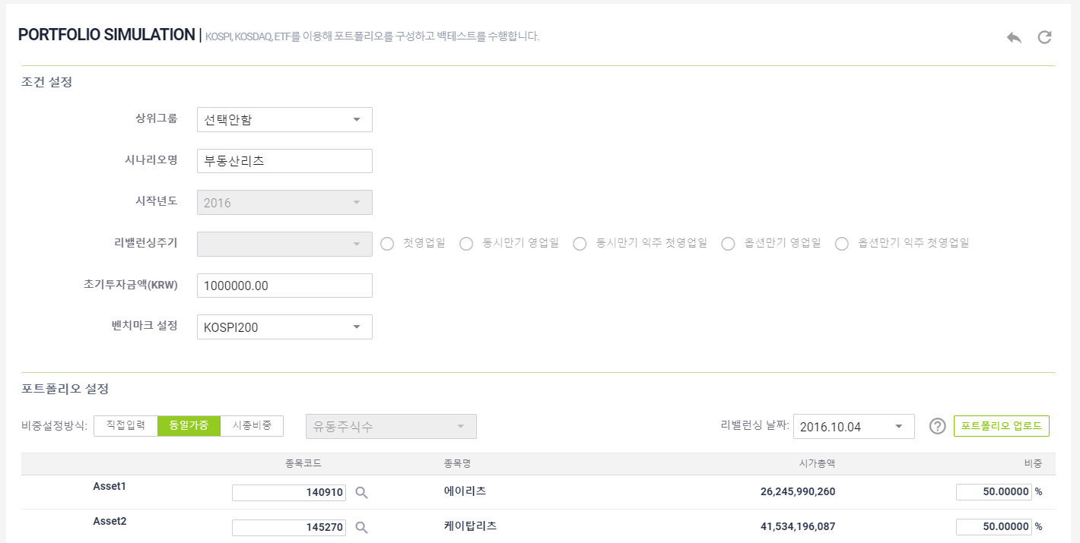

5. 공유하기 버튼 선택시 공유창이 노출되는지 확인한다.
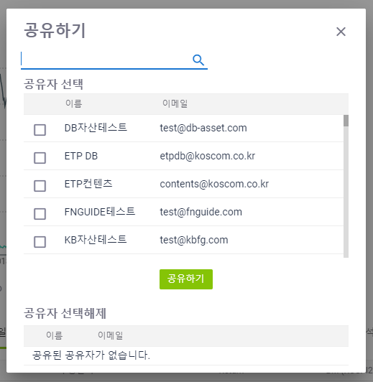

6. 공유하기 제대로 동작되는지 확인한다.

7. 해제하기가 제대로 동작되는지 확인한다.

8. 엑셀다운로드 버튼이 제대로 동작되는지 확인한다.

